Накладная-№3
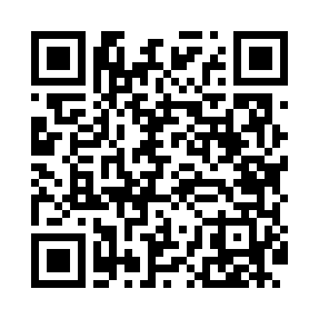
Номер товарно-транспортной накладной: |  |  | Торговый представитель: Karimov Amirjon
Поставщик: Toshkent falcon fly 2 |  |  | Телефон торгового представителя: +
Дата отгрузки: 13.12.2025 |  |  | Контрагент: Narx chiqar | By Karimov
Дата консигнации: |  |  | Адрес:
Доставщик: |  |  | Телефон:
Телефон доставщика:
Время заказа: 13.12.2025 12:30:55
№ | Штрих-код | Название товаров (работ,услуг) | Количество | Количество в кейсе | Цена | Сумма
 |  |  | 16 |  |  | 22.9
1 | 6925080201184 | Ручной совок с веником для уборки пола DB-83- 125 | 5 | 5 шт. | 2.30 | 11.50
2 | 2011518560090 | Вилка Арзон роза10 пс HS-78-17 | 5 | 5 шт. | 0.70 | 3.50
3 | 2010883199133 | Кошик Арзон роза 10 пс HS-78-16 | 5 | 5 шт. | 0.70 | 3.50
4 | 2102373098184 | Коврики напольные для ванной комнаты, 60×90 с м, DB-98-18 | 1 | 1 шт. | 4.40 | 4.40
Итого: 22.9$|->UZS: 286,250.00

